vuosia
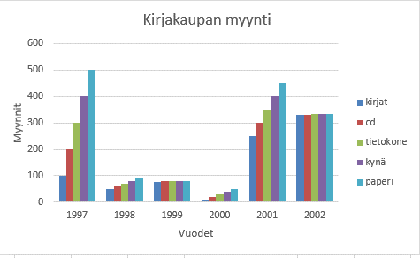
Ohje
Tee kaavio tähän samaan taulukkoon
Tee taulukosta mallin mukainen pylväskaavio
Tee tietojen asettelu pika- asettelun avulla
Lisää otsikot
Huomaa:
Oikeanlaisen kaavion pystyy tekemään erittäin helposti
 | Tee taulukosta pylväskaavio, ota mukaan muut paitsi yhteensä- tiedot

 | Laita kaavion otsikoksi Kirjakaupan myynti

vuodet | kirjat | cd | tietokone | kynä | paperi | Yhteensä
1997 | 100 | 200 | 300 | 400 | 500 | 3497
1998 | 50 | 60 | 70 | 80 | 90 | 2348
1999 | 77 | 78 | 79 | 80 | 81 | 2394
2000 | 10 | 20 | 30 | 40 | 50 | 2150
2001 | 250 | 300 | 350 | 400 | 450 | 3751
2002 | 331 | 332 | 333 | 334 | 335 | 3667
Yhteensä | 818 | 990 | 1162 | 1334 | 1506 | 5810

MALLIKUVA

